訓練実施施設
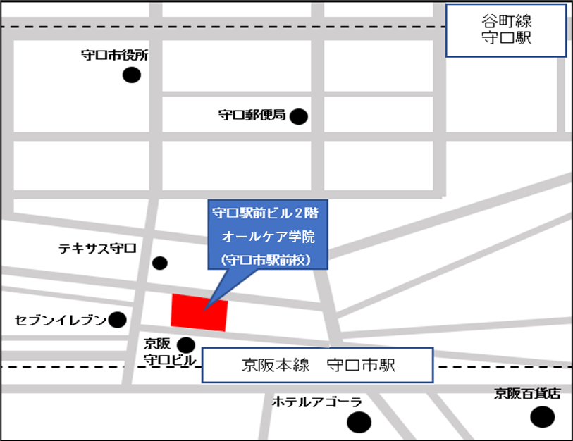
【訓練実施施設名】
 | オールケア学院

【所在地】
 | 〒５７０－００２８
 | 守口市本町一丁目６番１３号 守口駅前ビル４階
 | ※事前説明会及び選考試験は同ビル２階にて行います。

【電話番号】
 | ０６－４３９７－７７７９

【最寄り駅】
 | 京阪電鉄 京阪本線 守口市駅（徒歩１分・距離 ０．０８ｋｍ）
 | Osaka Metro谷町線 守口駅（徒歩６分・距離０．４５ｋｍ）

【最寄り駅からの地図】

